对账发票申请
江门金广源12月对账单-Recall
客户 | 下单时间 | 客户联系人 | 单据编号 | 客户PO号 | 睿颢合同号 | 客户款号 | 使用于 | 品名 | 数量(片） | 单价(RMB) | 金额(RMB) | 出货日 | 备注2
江门金广源 | 2025-12-08 | Ling | S25120579 | 18101 | RJMJGYZH056 私账不开票 发货清单注明PO号 | 6536/744/800/99 |  | 9标RFID吊牌45*61mm ZHHTR25003 | 2520 | 0.64 | 1612.8 | 2025-12-13
 |  |  |  |  |  |  |  | 30cm白棉绳ZHMS25010 | 2520 | 0.2 | 504 | 2025-12-13
 |  |  |  | 18102 |  | 8519/744/800/99 |  | 9标RFID吊牌45*61mm ZHHTR25003 | 3072 | 0.64 | 1966.08 | 2025-12-13
 |  |  |  |  |  |  |  | 30cm白棉绳ZHMS25010 | 3072 | 0.2 | 614.4 | 2025-12-13
 |  |  |  | 18104 |  | 7539/743/800/99 |  | 14标贴纸45*35mm可移非RFID ZHSKR25006 | 1200 | 0.1 | 120.00 | 2025-12-13
 |  |  |  |  |  | 7539/743/733/99 |  | 14标贴纸45*35mm可移非RFID ZHSKR25006 | 1200 | 0.1 | 120 | 2025-12-20
 |  |  |  | 19367 |  | 6536/744/800/99 |  | 9标RFID吊牌45*61mm ZHHTR25003 | 504 | 0.64 | 322.56 | 2025-12-13
 |  |  |  |  |  |  |  | 30cm白棉绳ZHMS25010 | 504 | 0.2 | 100.8 | 2025-12-13
TOTAL |  |  |  |  |  |  |  |  | 14592.00 |  | 5360.64

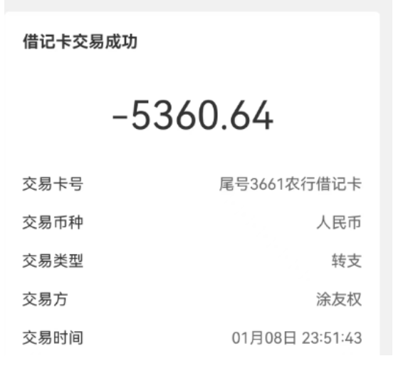
发票通知单
编号 （发票张数） | 申请日期 | 客户 | 开票抬头 （请填写全名） | 货物或应 税劳名称（比如吊粒，吊牌等，大致写一下就可以） | 规格型号 （如果不需要注明的请写“无”） | 单位 | 数量 | 金额 （一张发票的总金额） | 私账金额
1 |  | 江门金广源 | 江门市金广源家居用品有限公司 | 吊牌 | 无 | pcs | 14592 |  | 5360.64

